2layer
 | 音速[m/s]
lipid | 1480
water | 1500
$$∆s=\frac{dx}{8}$$
$$∆s=\frac{dx}{4}$$
$$∆s=\frac{dx}{2}$$
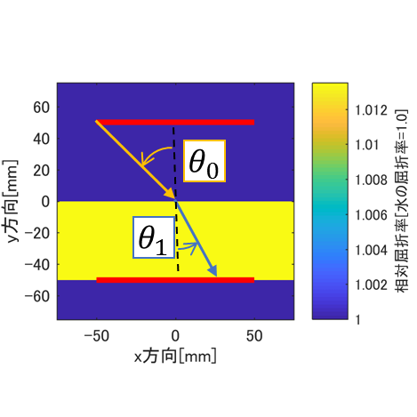
$$\left(x_{1},y_{1}\right)$$
$$\left(x_{2},y_{2}\right)$$
平均化フィルタ：あり | 数値解 |  |  | 厳密解
音線刻み幅[mm] | 0.018 | 0.037 | 0.075
theta0[rad] | 0.7853981634 | 0.7853981634 | 0.7853981634 | 0.7853981634
theta1[rad] | 0.63281749463 | 0.73706529218 | 0.77141668785 | 0.77215216961
x1[m] | -0.0236 | -0.00292 | -0.02632
y1[m] | 0.002255 | -0.003527 | 0.02486
x2[m] | 36.65 | 45.38 | 48.58
y2[m] | -50 | -50 | -49.96
tan(theta1) | -1.3634400495 | -1.1016583552 | -1.0283613324

平均化フィルタ：なし | 数値解 |  |  | 厳密解
音線刻み幅[mm] | 0.018 | 0.037 | 0.075
theta0[rad] | 0.7853981634 | 0.7853981634 | 0.7853981634 | 0.7853981634
theta1[rad] | 0.63253155861 | 0.7369053436 | 0.7714092864 | 0.77215216961
x1[m] | -0.007209 | -0.001477 | -0.02596
y1[m] | -0.0074 | -0.002106 | 0.02523
x2[m] | 36.63 | 45.35 | 48.58
y2[m] | -49.99 | -49.98 | -49.96
tan(theta1) | -1.3642578505 | -1.1020124879 | -1.0283765612

素子数 | 256
セル数 | 1024x1024
グリッドサイズ[mm] | 0.15
アレイ長[mm] | 100
計算領域[mm^2] | 150x150
平均化フィルタ | 3x3

2skewedlayers_45degree
 |  | 音速[m/s]
 | lipid | 1480
 | water | 1500
$$∆s=\frac{dx}{2}$$
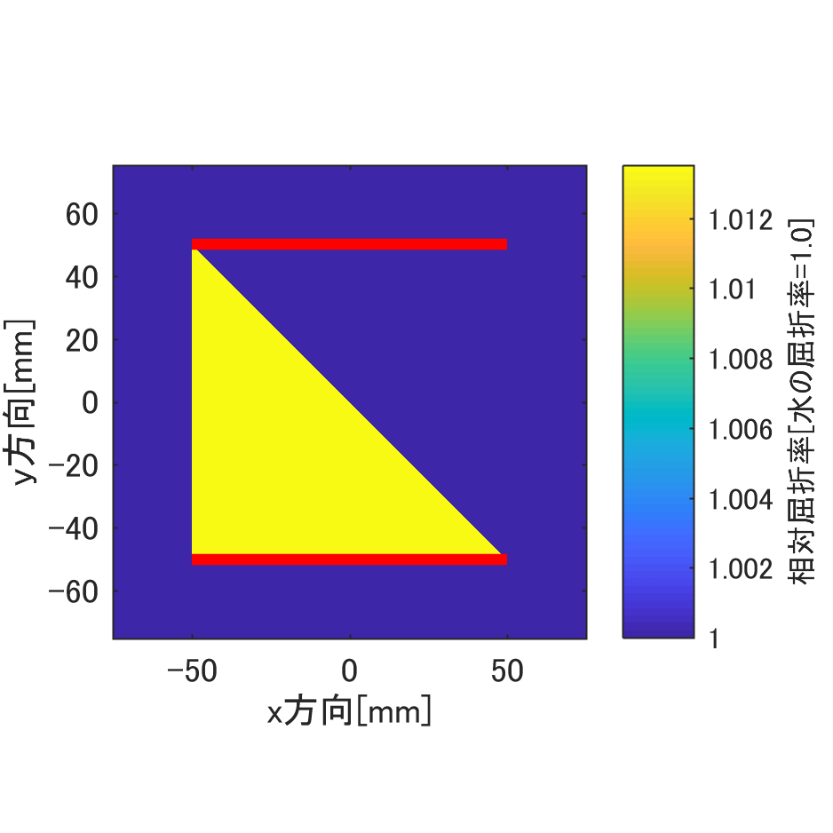
$$θ_{1}$$
$$θ_{0}$$
$$\left(x_{1},y_{1}\right)$$
$$\left(x_{2},y_{2}\right)$$
 |  | 数値解 | 厳密解
 | 音線刻み幅[mm] | 0.018
 | theta0[rad] | 0.7853981634 | 0.7853981634
 | theta1[rad] | 0.63281749463 | 0.77215216961
 | x1[m] | -0.0236
 | y1[m] | 0.002255
 | x2[m] | 36.65
 | y2[m] | -50
 | tan(theta1) | -1.3634400495

 | 素子数 | 256
 | セル数 | 1024x1024
 | グリッドサイズ[mm] | 0.15
 | アレイ長[mm] | 100
 | 計算領域[mm^2] | 150x150

 | 検討必要なし
入射方向とグリッド方向が変わらず一致しているので

2skewedlayers_22.5degree
 | 音速[m/s]
lipid | 1480
water | 1500
$$∆s=\frac{dx}{2}$$

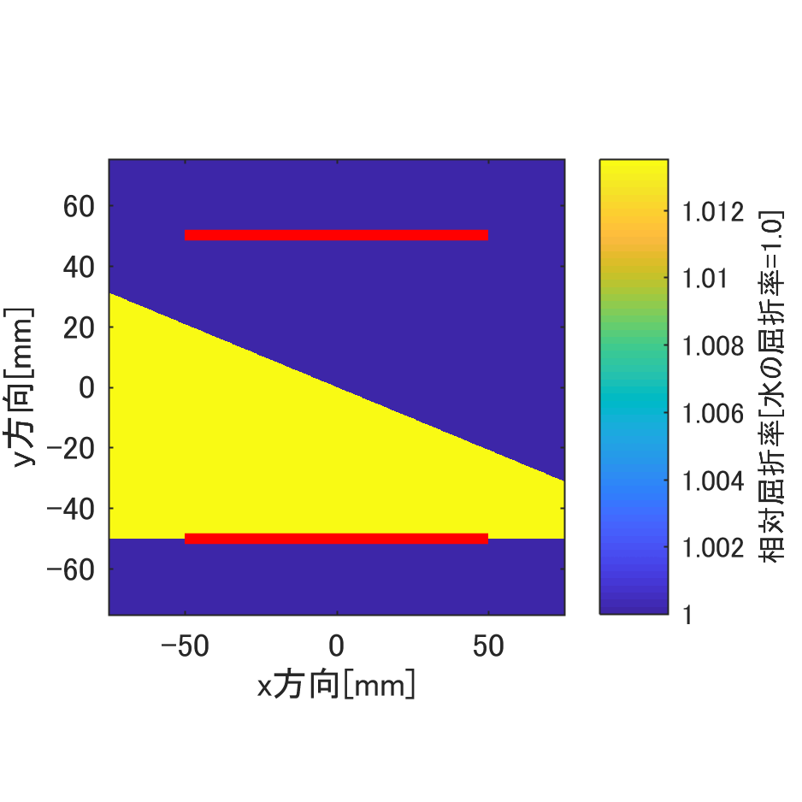
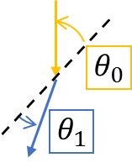
平均化フィルタ：あり | 数値解 | 厳密解
音線刻み幅[mm] | 0.018
theta0[rad] | 0.7853981634 | 0.7853981634
theta1[rad] | 0.73607259959 | 0.77215216961
$$\left(x_{1},y_{1}\right)$$
$$\left(x_{2},y_{2}\right)$$
x1[m] | -0.2189
y1[m] | 0.1476
x2[m] | 17.7
y2[m] | -49.97
tan(theta1+pi/8) | -2.7969127569

平均化フィルタ：なし | 数値解 | 厳密解
音線刻み幅[mm] | 0.018
theta0[rad] | 0.7853981634 | 0.7853981634
theta1[rad] | 0.7788859072 | 0.77215216961
x1[m] | -0.1851
y1[m] | 0.07119
x2[m] | 20.17
y2[m] | -49.99
tan(theta1+pi/8) | -2.4593929777

素子数 | 256
セル数 | 1024x1024
グリッドサイズ[mm] | 0.15
アレイ長[mm] | 100
計算領域[mm^2] | 150x150
平均化フィルタ | 3x3
-1.2274228089
-0.3907008146

